Estadísticas
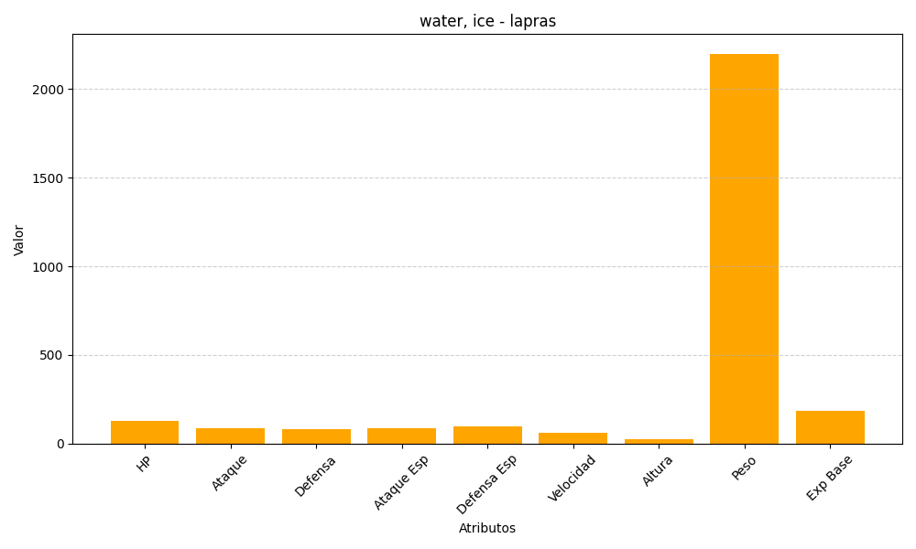
ID | Nombre | Tipo | HP | Ataque | Defensa | Ataque Especial | Defensa Especial | Velocidad | Altura | Peso | Experiencia Base
131 | lapras | water, ice | 130 | 85 | 80 | 85 | 95 | 60 | 25 | 2200 | 187

